EMPRESA 1
PLANILHA DE COMPARAÇÃO: PRESUMIDO X SIMPLES NACIONAL |  |  |  |  |  |  |  |  |  |  | Página 1
 | EMPRESA: | EMPRESA MODELO |  |  | CNPJ: | 00.000.000/0001-00 |  | PERÍODO | NOV/2013 a OUT/2014

PELO LUCRO PRESUMIDO
MÊS | FATURAMENTO |  |  | PIS (0,65%) | COFINS (3%) | IRPJ (4,8%) | CSLL (2,88%) | ICMS (17%) | ISS (5%) | INSS (27.8%) | TOTAL
 | COMERCIO | SERVIÇO | TOTAL
Nov-13 | 50.00 | 50.00 | 100.00 | 0.65 | 3.00 | 4.80 | 2.88 | 8.50 | 2.50 | 27.80 | 50.13
Dec-13 | 50.00 | 50.00 | 100.00 | 0.65 | 3.00 | 4.80 | 2.88 | 8.50 | 2.50 | 27.80 | 50.13
Jan-14 | 50.00 | 50.00 | 100.00 | 0.65 | 3.00 | 4.80 | 2.88 | 8.50 | 2.50 | 27.80 | 50.13
Feb-14 | 50.00 | 50.00 | 100.00 | 0.65 | 3.00 | 4.80 | 2.88 | 8.50 | 2.50 | 27.80 | 50.13
Mar-14 | 50.00 | 50.00 | 100.00 | 0.65 | 3.00 | 4.80 | 2.88 | 8.50 | 2.50 | 27.80 | 50.13
Apr-14 | 50.00 | 50.00 | 100.00 | 0.65 | 3.00 | 4.80 | 2.88 | 8.50 | 2.50 | 27.80 | 50.13
May-14 | 50.00 | 50.00 | 100.00 | 0.65 | 3.00 | 4.80 | 2.88 | 8.50 | 2.50 | 27.80 | 50.13
Jun-14 | 50.00 | 50.00 | 100.00 | 0.65 | 3.00 | 4.80 | 2.88 | 8.50 | 2.50 | 27.80 | 50.13
Jul-14 | 50.00 | 50.00 | 100.00 | 0.65 | 3.00 | 4.80 | 2.88 | 8.50 | 2.50 | 27.80 | 50.13
Aug-14 | 50.00 | 50.00 | 100.00 | 0.65 | 3.00 | 4.80 | 2.88 | 8.50 | 2.50 | 27.80 | 50.13
Sep-14 | 50.00 | 50.00 | 100.00 | 0.65 | 3.00 | 4.80 | 2.88 | 8.50 | 2.50 | 27.80 | 50.13
Oct-14 | 50.00 | 50.00 | 100.00 | 0.65 | 3.00 | 4.80 | 2.88 | 8.50 | 2.50 | 27.80 | 50.13
TOTAL | 600.00 | 600.00 | 1,200.00 | 7.80 | 36.00 | 57.60 | 34.56 | 102.00 | 30.00 | 333.60 | 601.56

 |  | PELO SIMPLES NACIONAL: ANEXO VI
 |  | MÊS | FATURAMENTO |  |  |  | % Comercio | % Serviço | TOTAL
 |  |  | COMERCIO | SERVIÇO | TOTAL | ACUMULDADO
 |  | Nov-13 | 50.00 | 50.00 | 100.00 | 1,200.00 | 0.00% | 0.00% | -
 |  | Dec-13 | 50.00 | 50.00 | 100.00 | 1,200.00 | 0.00% | 0.00% | -
 |  | Jan-14 | 50.00 | 50.00 | 100.00 | 1,200.00 | 0.00% | 0.00% | -
 |  | Feb-14 | 50.00 | 50.00 | 100.00 | 1,200.00 | 0.00% | 0.00% | -
 |  | Mar-14 | 50.00 | 50.00 | 100.00 | 1,200.00 | 0.00% | 0.00% | -
 |  | Apr-14 | 50.00 | 50.00 | 100.00 | 1,200.00 | 0.00% | 0.00% | -
 |  | May-14 | 50.00 | 50.00 | 100.00 | 1,200.00 | 0.00% | 0.00% | -
 |  | Jun-14 | 50.00 | 50.00 | 100.00 | 1,200.00 | 0.00% | 0.00% | -
 |  | Jul-14 | 50.00 | 50.00 | 100.00 | 1,200.00 | 0.00% | 0.00% | -
 |  | Aug-14 | 50.00 | 50.00 | 100.00 | 1,200.00 | 0.00% | 0.00% | -
 |  | Sep-14 | 50.00 | 50.00 | 100.00 | 1,200.00 | 0.00% | 0.00% | -
 |  | Oct-14 | 50.00 | 50.00 | 100.00 | 1,200.00 | 0.00% | 0.00% | -
 |  | TOTAL | 600.00 | 600.00 | 1,200.00 | - | - | - | -

RESUMO GERAL

 | TOTAL ANUAL DE IMPOSTO PAGO PELO LUCRO PRESUMIDO: |  |  |  | 601.56
 |  |  |  |  |  |  | DIFERENÇA DE IMPOSTO: |  | 601.56
 | TOTAL ANUAL DE IMPOSTO PAGO PELO SIMPLES NACIONAL: |  |  |  | -
 |  |  |  |  |  |  | MELHOR TRIBUTAÇÃO: |  | SIMPLES NACIONAL

PLANILHA DE COMPARAÇÃO: PRESUMIDO X SIMPLES NACIONAL |  |  |  |  |  |  |  |  |  |  | Página 2
 | EMPRESA: | EMPRESA MODELO |  |  | CNPJ: | 00.000.000/0001-00 |  | PERÍODO | NOV/2013 a OUT/2014

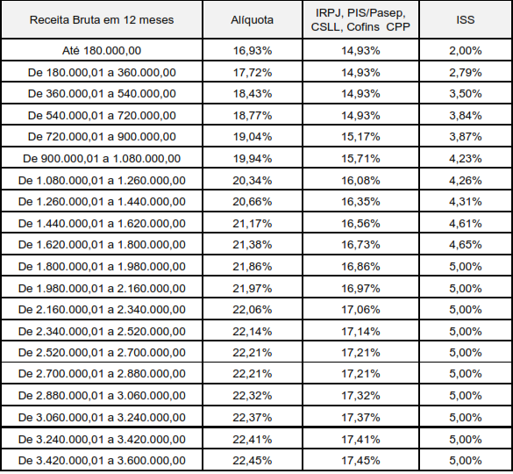
BASE DE INSS - FOLHA DE PAGAMENTO |  |  |  | ANEXO VI
MÊS | FOLHA | PRO-LABORE
Nov-13 | 100.00 | -
Dec-13 | 100.00 | -
Jan-14 | 100.00 | -
Feb-14 | 100.00 | -
Mar-14 | 100.00 | -
Apr-14 | 100.00 | -
May-14 | 100.00 | -
Jun-14 | 100.00 | -
Jul-14 | 100.00 | -
Aug-14 | 100.00 | -
Sep-14 | 100.00 | -
Oct-14 | 100.00 | -
TOTAL | 1,200.00 | -

12 MESES ANTERIORES
MÊS | Faturamento
Nov-12 | 100.00
Dec-12 | 100.00
Jan-13 | 100.00
Feb-13 | 100.00
Mar-13 | 100.00
Apr-13 | 100.00
May-13 | 100.00
Jun-13 | 100.00
Jul-13 | 100.00
Aug-13 | 100.00
Sep-13 | 100.00
Oct-13 | 100.00
ACUMULADO | 1,200.00

 | * Deverão ser ajustadas as alíquotas e fórmulas conforme o porte e anexo da empresa |  |  |  |  | Francinaldo Castro >> fracinaldo.orccap@hotmail.com

